Лист1

 |  |  |  |  |  |  | Бланк заказа на пальто и куртки

 |  |  |  |  |  |  | Выбирайте пожалуйста модели и смотрите цену |  |  |  |  |  | Здесь пишите Ваш заказ |  | А здесь посчитает автоматически
 |  |  |  |  |  |  | Название | Описание | Размеры | Цена (руб) | Кол-во единиц в серии | Вес серии (кг) | Цвета ** | Кол-во серий | Вес (кг) | Сумма (руб)

 |  |  | 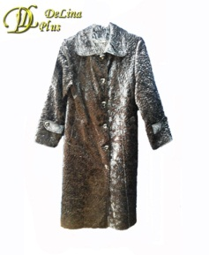 |  | 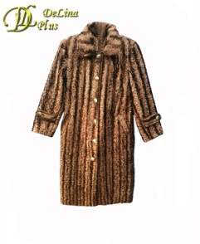 | 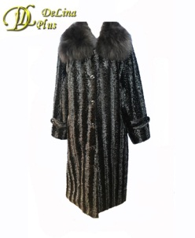 | Пальто Каракуль длинное | Пальто из каракуля, длинное, с капюшоном, на 5-ти прорезных петлях, внутри полностью на сентипоне, теплое.* | 48,50,52,54,56,58 | 1,500р. | 6 | 10.000 | Черный, Серый, Серебро, Темно серый, Капуччино, Шоколад |  | 0.000 | 0р.
 |  |  | 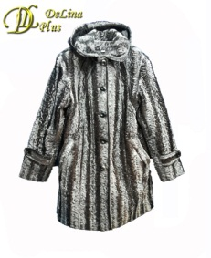 |  |  |  | Пальто Каракуль короткое | Пальто из каракуля, короткое, с капюшоном и застежкой на 5-ти прорезных петлях, внутри полностью на сентипоне, теплое.* | 48,50,52,54,56,60 | 1,400р. | 6 | 8.400 | Черный, Серый, Серебро, Темно серый, Капуччино, Шоколад |  | 0.000 | 0р.
 |  |  |  |  |  |  | Пальто Нерпа Большемер | Пальто из нерпы, длинное, с однобортной застежкой на 6-ти прорезных петлях, внутри полностью на сентипоне, теплое.* | 62,64,66,68,70,72 | 1,350р. | 6 | 10.000 | Черный |  | 0.000 | 0р.
 |  | 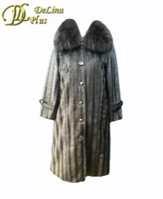 |  |  |  |  | Пальто Нерпа | Пальто из нерпы, длинное, с капюшоном, на 6-ти прорезных петлях, внутри полностью на сентипоне, теплое. * | 48,50,52,54,56,58 | 1,200р. | 6 | 9.000 | Черный |  | 0.000 | 0р.
 |  |  |  |  | 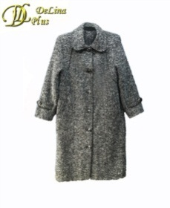 |  | Пальто Драп | Пальто драповое, длинное, с отложным воротником, на 6-ти прорезных петлях, внутри полностью на сентипоне, теплое * | 48,50,52,54,56,58 | 1,200р. | 6 | 14.000 | Коричневый, Серый, Темно-серый, Черный |  | 0.000 | 0р.
 |  |  |  |  |  |  | Полупальто Драп | Полупальто драповое с карманами, отложным воротником, однобортной застежкой на 5-ти прорезных петлях, внутри полностью на сентипоне, теплое.* | 48,50,52,54,56,58 | 1,000р. | 6 | 6.800 | Бежевый |  | 0.000 | 0р.
 |  |  |  |  |  | 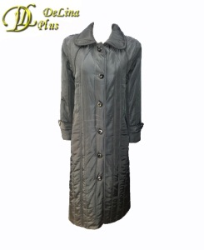 | Плащ-куртка стеганка | Куртка-плащ длинная стеганая, с отложным воротником, с однобортной застежкой на 6-ти прорезных петлях, внутри полностью на сентипоне, теплая. | 48,50,52,54,56,58 | 1,000р. | 6 | 8.000 | Черный |  | 0.000 | 0р.
 |  |  |  |  |  |  | Куртка велюр бархат | Куртка велюр бархат с отложным воротником, карманами, однобортной застежкой на 5-ти прорезных петлях, внутри полностью на подкладе. | 48,50,52,54,56,58 | 600р. | 6 | 4.100 | Тёмно-зеленый |  | 0.000 | 0р.
 |  |  |  |  |  |  | Куртка болоневая | Куртка болоневая отложным воротником, карманами и однобортной застежкой на 5-ти прорезных петлях, внутри полностью на сентипоне, теплая. | 48,50,52,54,56,58 | 800р. | 6 | 5.800 | Черный |  | 0.000 | 0р.
 |  |  |  |  |  |  | Куртка вельветин | Куртка из вельветина, с застежкой на молнии, внутри полностью на сентипоне, теплая с карманами и капюшоном. | 48,50,52,54,56,58 | 800р. | 6 | 6.000 | Золото, темно-серый |  | 0.000 | 0р.
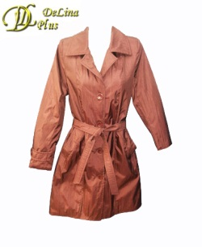 | 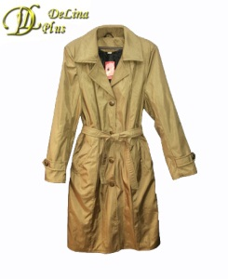 |  |  |  |  |  | Плащ жатка | Плащ молодежный из жатки внутри полностью на сентипоне, теплый. Подзавязывается поясом, с карманами. Воротник отложной. С увеличением размера, длина добавляется. | 44,46,48,50,52,54 | 650р. | 6 | 4.200 | Бордо, Золото |  | 0.000 | 0р.
 |  |  |  | 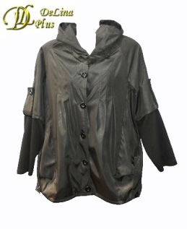 |  | 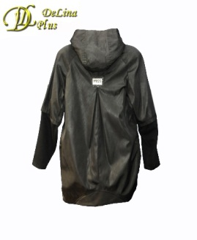 | Ветровка плащевка | Ветровка из плащевки с отложным воротником и карманами, однобортной застежкой на 5-ти прорезных петлях, внутри полностью на сентипоне, теплая.Нижняя часть рукава из трикотажа, облегающая. | 50,52,54,56,58 | 1,000р. | 5 | 2.500 | Черный |  | 0.000 | 0р.
* Есть возможность пристегнуть натуральный воротник. Имеется в наличии: Цена за воротник отдельно +800 руб. вес 100 грамм. |  |  |  |  |  |  |  |  |  |  |  |  |  | Вес: | 0.000 | кг.
** При выборе серии Ассорти в графе Цвета указать цвет и количество единиц каждого цвета |  |  |  |  |  |  |  |  |  |  |  |  | Итого сумма за: | 0 | единиц(ы) - | 0р.

